Лист1
Результаты выполнения диагностической работы по функциональной грамотности по образовательной организации: 170107 - МБОУ «Сигнальненская СОШ»
4-й класс
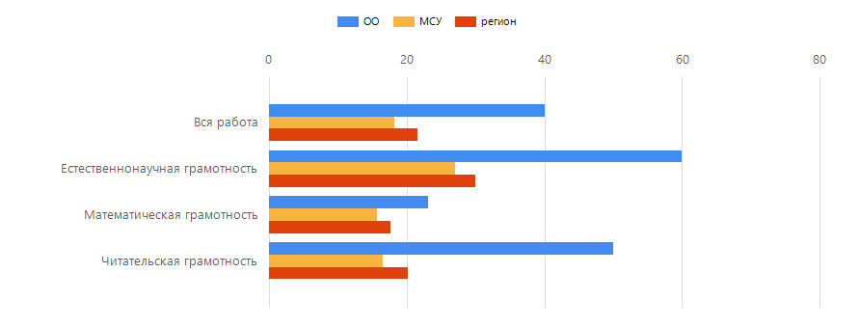

Компетенция | Доля выполнения зданий по ОО, % | Доля выполнения зданий по МСУ, % | Доля выполнения зданий по региону, %
Вся работа | 40 | 18.21 | 21.51
Естественнонаучная грамотность | 60 | 27 | 29.98
Математическая грамотность | 23.08 | 15.66 | 17.7
Читательская грамотность | 50 | 16.47 | 20.18

Лист2
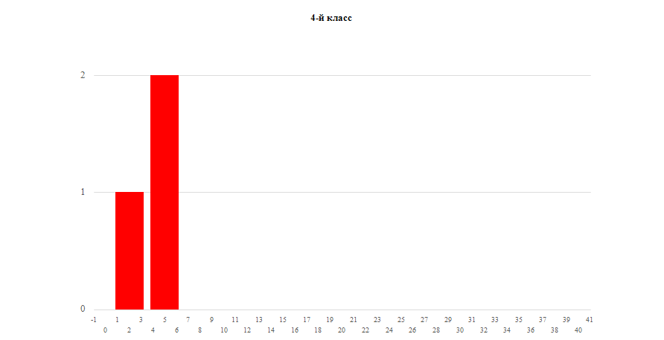
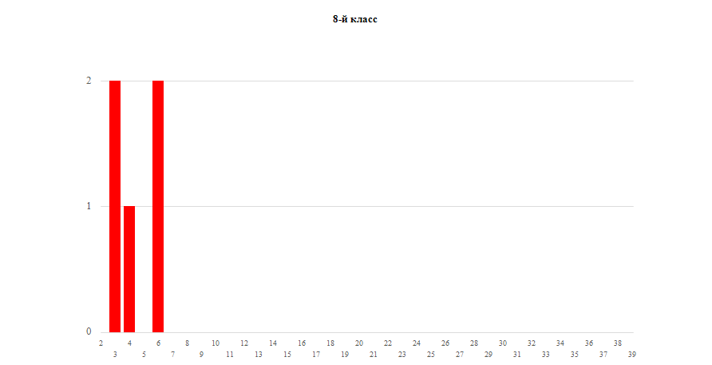
8-й класс
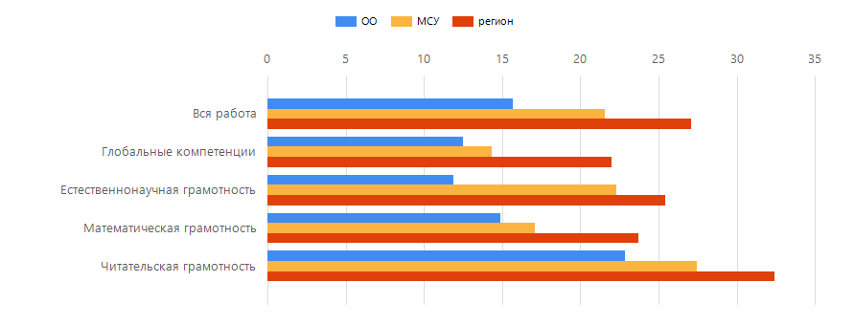

Компетенция | Доля выполнения зданий по ОО, % |  |  |  | Доля выполнения зданий по МСУ, % |  |  | Доля выполнения зданий по региону, %
Вся работа | 15.71 |  |  |  | 21.54 |  |  | 27.06
Глобальные компетенции | 12.5 |  |  |  | 14.33 |  |  | 22.01
Естественнонаучная грамотность | 11.9 |  |  |  | 22.29 |  |  | 25.45
Математическая грамотность | 14.89 |  |  |  | 17.11 |  |  | 23.7
Читательская грамотность | 22.86 |  |  |  | 27.48 |  |  | 32.43

Показатели по ... |  | Количество участников | Минимальный первичный балл | Максимальный первичный балл |  | Медиана первичных баллов | Среднее арифметическое первичных баллов |  | Мода (наибольшая из всех возможных)
Нижнетуринский ГО |  | 195 | 0 | 10 |  | 2 | 1.82 |  | 1
МБОУ «Сигнальненская СОШ» |  | 3 | 2 | 5 |  | 4 | 4 |  | 3

Показатели по ... |  | Количество участников | Минимальный первичный балл | Максимальный первичный балл |  | Медиана первичных баллов | Среднее арифметическое первичных баллов |  | Мода (наибольшая из всех возможных)
Нижнетуринский ГО |  | 125 | 0 | 21 |  | 3 | 6.03 |  | 1
МБОУ «Сигнальненская СОШ» |  | 5 | 3 | 6 |  | 4 | 4.4 |  | 3

Лист3
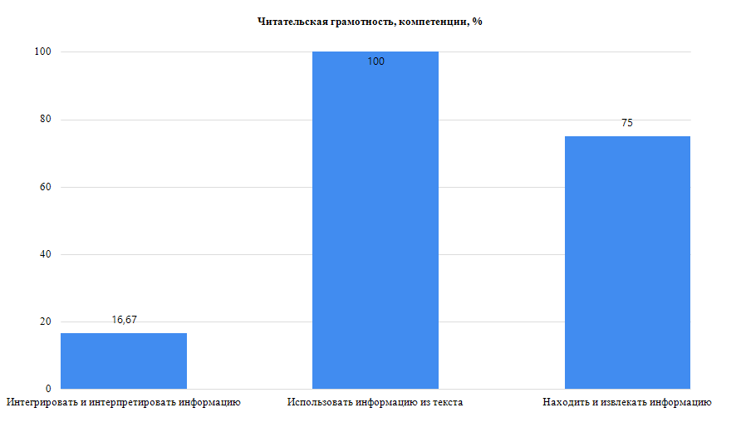
4-й класс

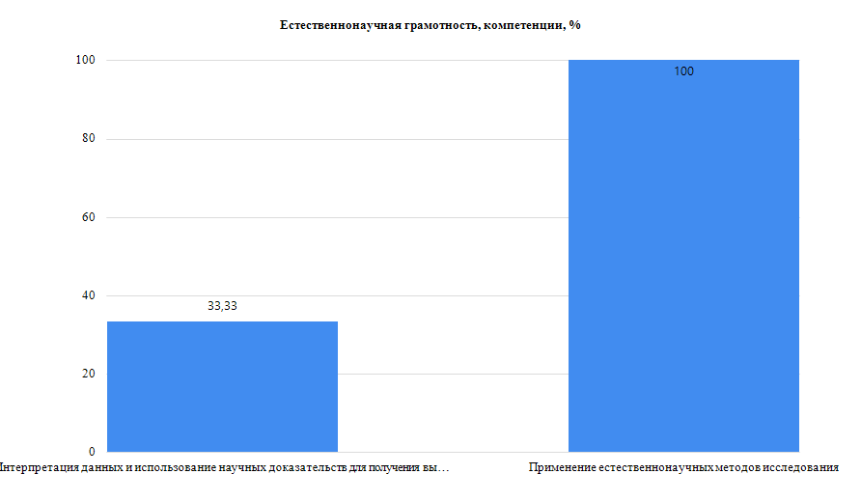

4-й класс

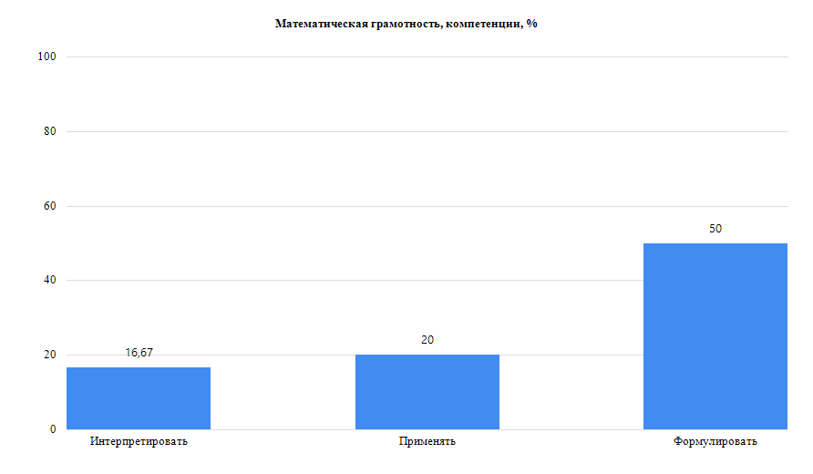
4-й класс

Лист4
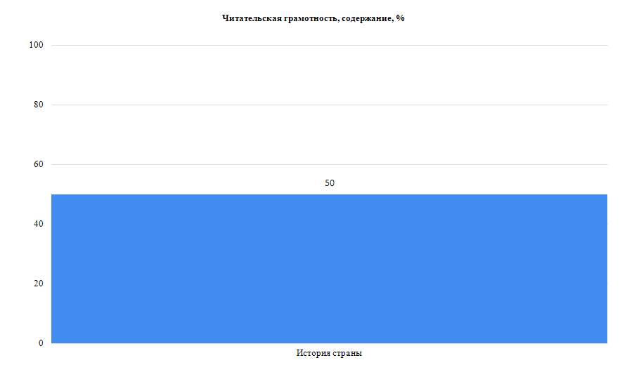
8-й класс

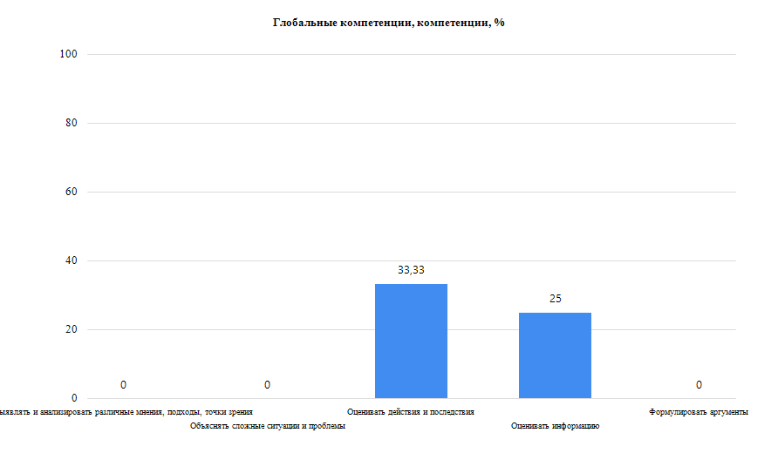

8-й класс

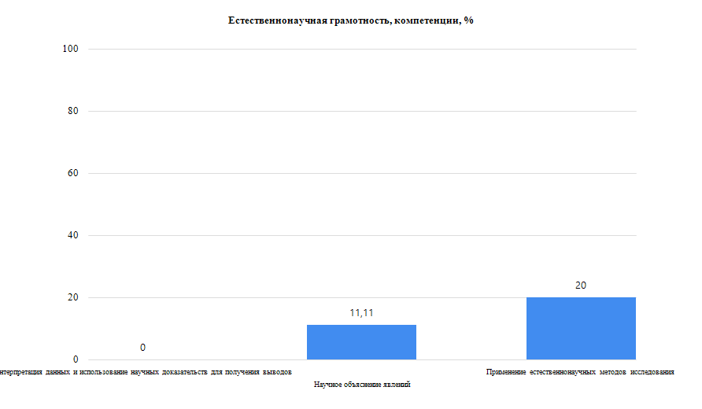
8-й класс

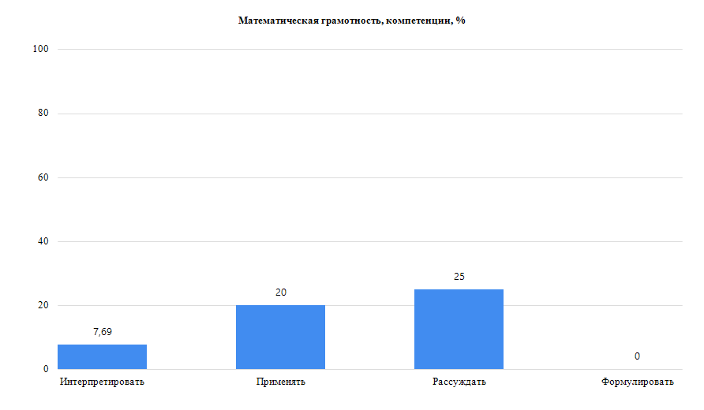
8-й класс

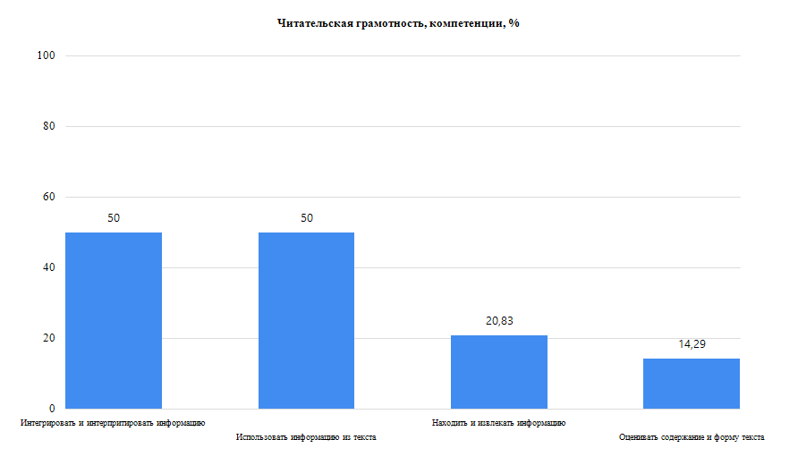

4-й класс
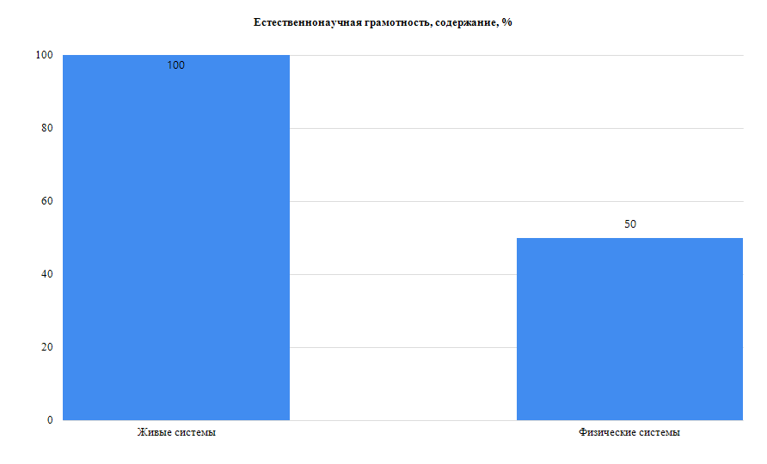
4-й класс
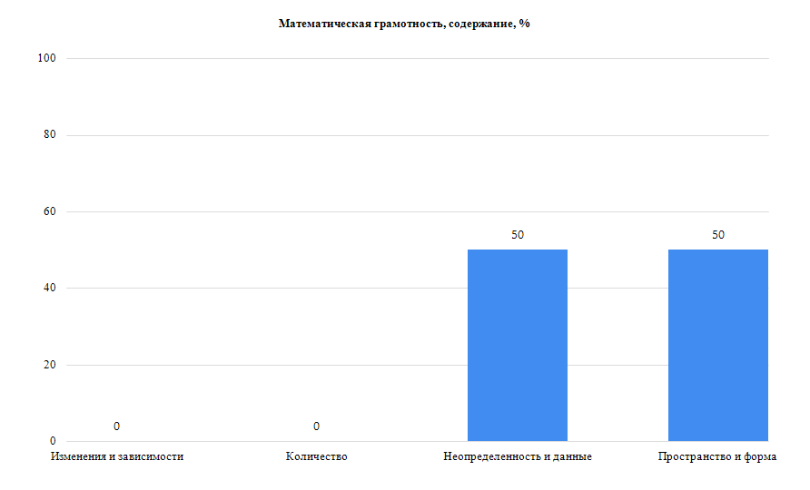
4-й класс

Лист5
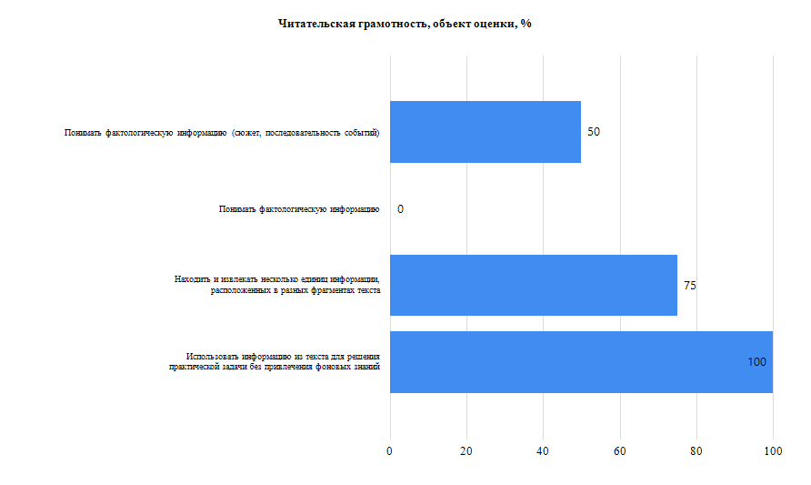
8-й класс
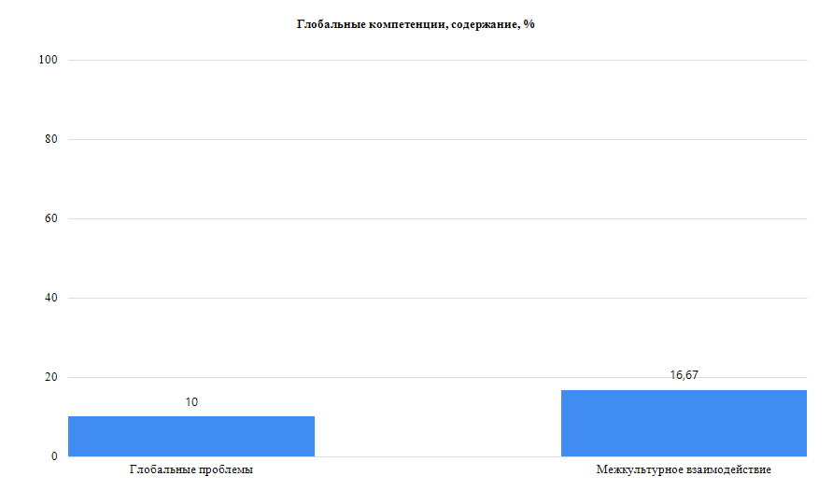
8-й класс
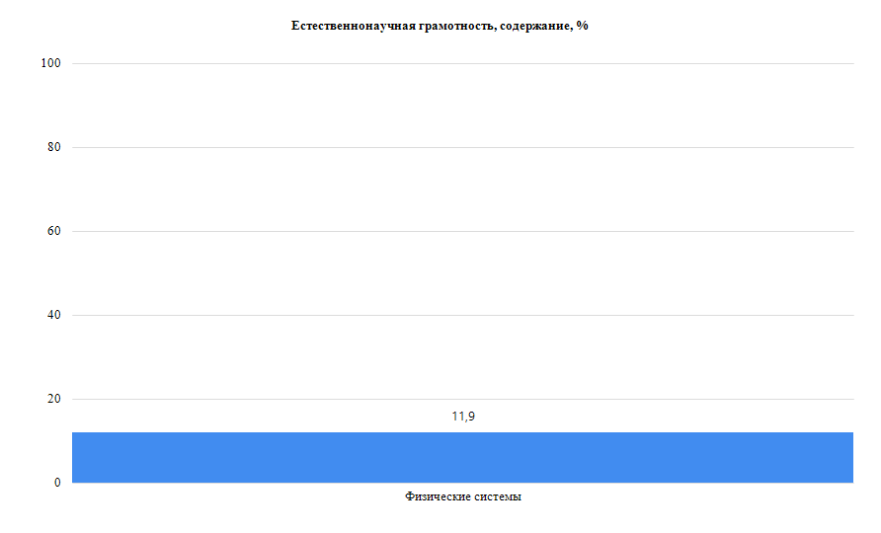
8-й класс
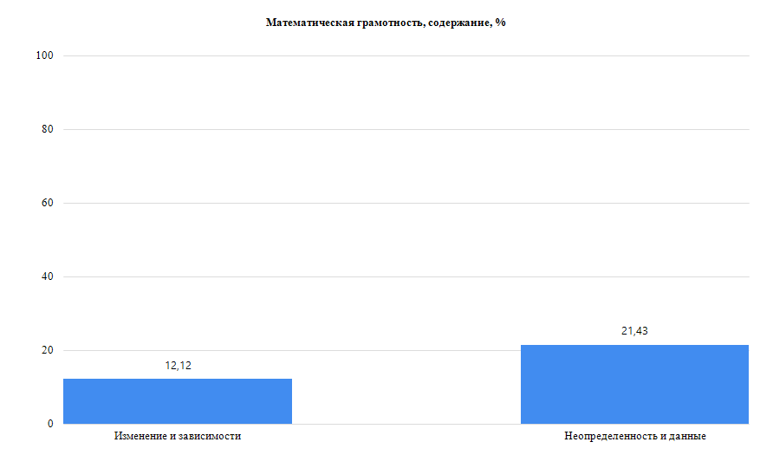
8-й класс
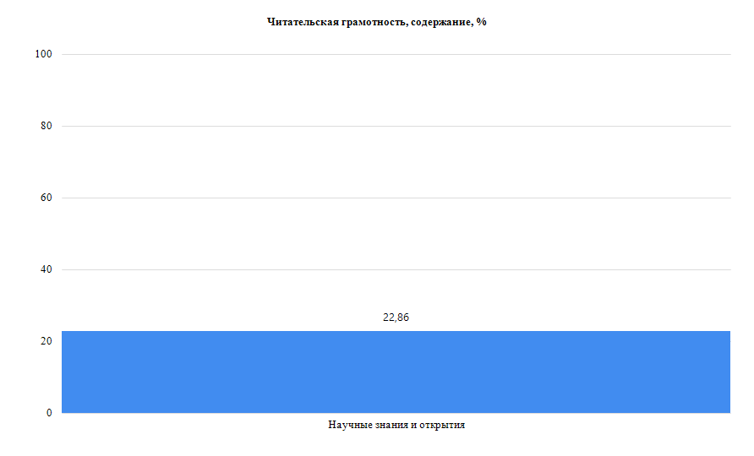

4-й класс
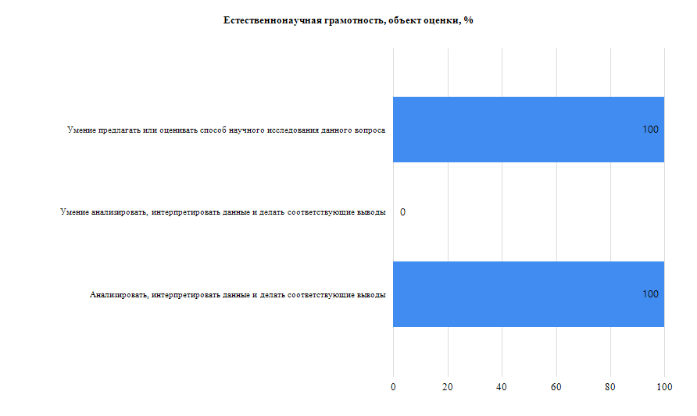
4-й класс
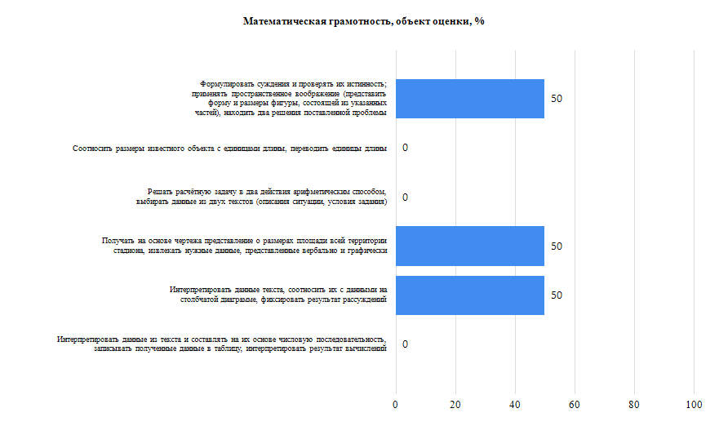
4-й класс

Лист6
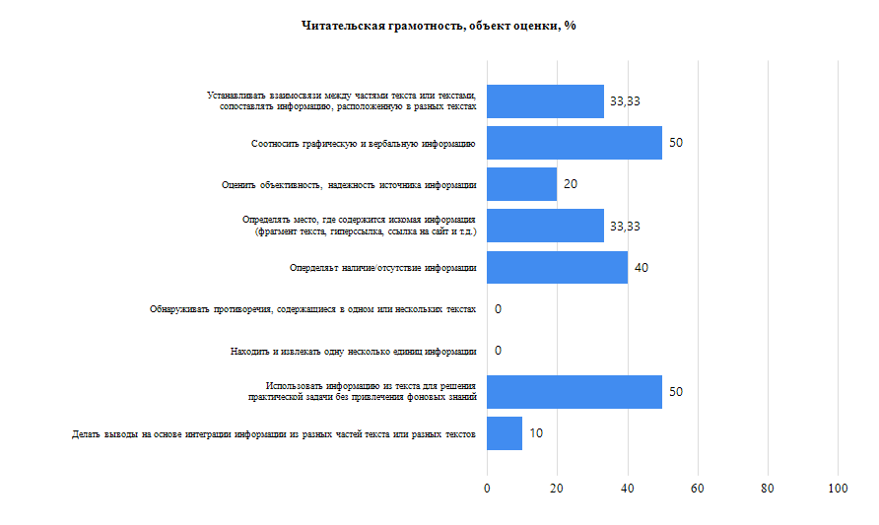
8-й класс
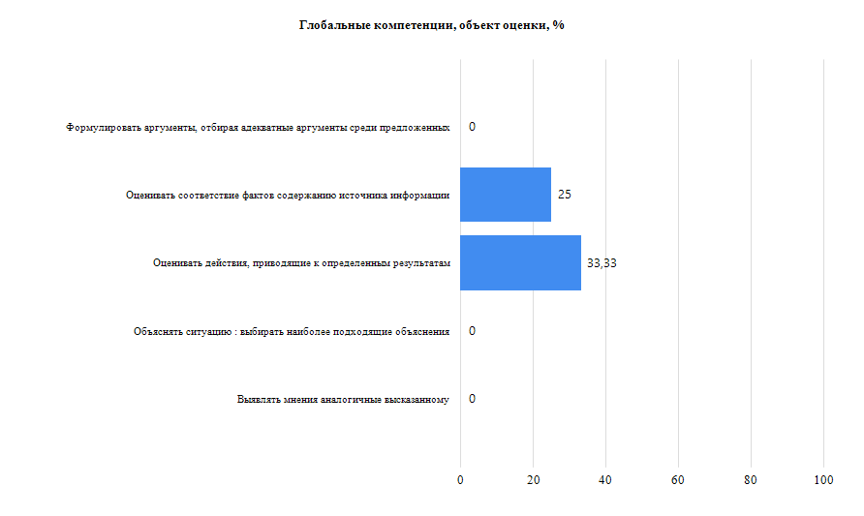
8-й класс
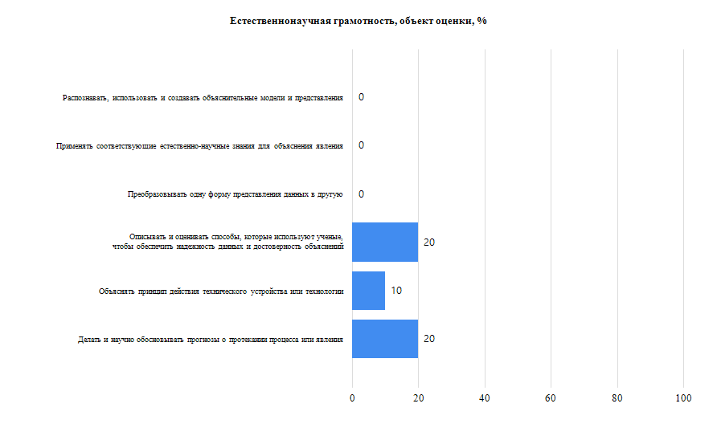
8-й класс
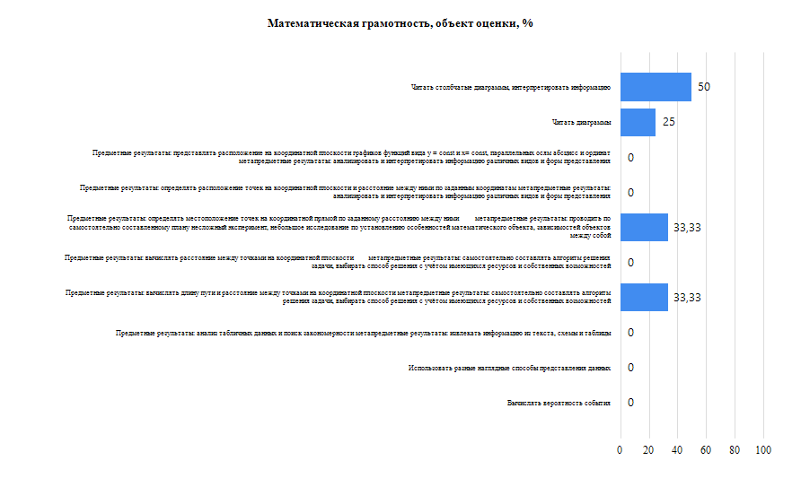
8-й класс

